a. Hoja de ruta gestión del cam
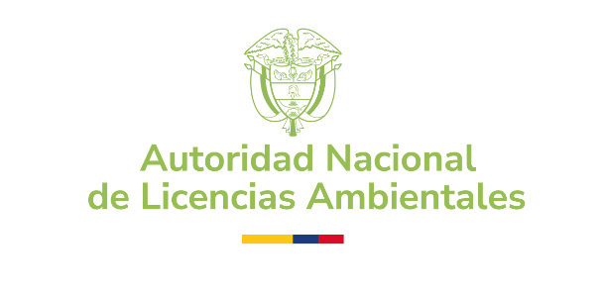 | HOJA DE RUTA GESTIÓN DEL CAMBIO |  |  |  | Fecha: | 30-04-2025

 |  |  |  |  | Versión: | 3

 |  |  |  |  | Código: | DPI-FO-08

 | ¿Listo para fortalecer tu proyecto o iniciativa con herramientas que contribuyan a la adopción efectiva de los cambios? Antes de comenzar, es importante saber que no todos los cambios son iguales: - A veces comenzamos con una iniciativa de cambio: una idea, una acción puntual o un primer paso hacia algo nuevo. Puede ser pequeña, informal o sin todos los recursos definidos, pero con la intención de generar valor, impulsar una mejora o promover una nueva forma de hacer las cosas. - Otras veces nos enfrentamos a un proyecto de cambio, mucho más estructurado, con objetivos claros, recursos asignados y una ruta y/o metodología definida para lograr una transformación concreta y medible. Según el tipo de cambio que estés liderando, esta hoja de ruta te guiará paso a paso con el enfoque más adecuado para que logres tus metas de manera efectiva. Para más detalles consulta el procedimiento de gestión del cambio (DPI-PR-11). ¡Gracias por confiar en nosotros para acompañarte en este camino de transformación!

 | A continuación diligencia los campos obligatorios de esta hoja de ruta marcados en color verde:

1. SOLICITUD DE GESTIÓN DEL CAMBIO - DESCRIPCIÓN GENERAL

Toda transformación comienza con una idea. En esta sección queremos conocer tu proyecto o iniciativa: ¿qué estás planeando?, ¿qué buscas lograr?, ¿a quiénes impacta? Esta información es el primer paso para acompañarte estratégicamente en el camino del cambio. Entre más claro lo cuentes, mejor podremos apoyarte.

¿Qué es un cambio? | Es cualquier ajuste o modificación que se hace en una forma de trabajar, en las herramientas que se usan u organizan para mejorar lo que se hace o adaptarse a nuevas necesidades. | 1.1. Fecha de solicitud (dd/mm/aaaa):
 |  | 1.2. ¿Qué dependencia lidera la iniciativa o proyecto?
 | Esto puede incluir nuevas tareas, procesos, tecnologías o maneras de colaborar, y su objetivo es hacer que todo funcione mejor. | 1.3. ¿Cómo se llama el proyecto o iniciativa?
 | Recuerda que si el cambio ya está estandarizado, no es necesario que realices esta solicitud, debes abordarlo teniendo en cuenta los lineamientos ya establecidos. Por Ejm: - Modificaciones menores en formatos internos en el gestor documental (GESPRO) - Ajustes derivados de disposiciones legales o regulatorias que no implican impacto organizacional significativo (ej. ajustes en pie de firma, leyendas legales). - Actualización rutinaria de software o parches de seguridad. - Actualización de datos personales en las bases de gestión humana. | 1.4. Descripción del proyecto o iniciativa (incluido el objetivo) y cuál es el cambio: (Explicación detallada sobre lo que implica el cambio, cómo afecta a la entidad, su importancia , qué situación o necesidad busca mejorar y qué aspectos específicos se verán impactados)
 |  | 1.5. ¿Quién es el responsable? (Nombre y cargo) Líder del proyecto o iniciativa
 |  | 1.6. ¿Quién es el promotor de cambio de la dependencia? (Nombre y cargo)
¿Qué tipos de cambios existen? |  | 1.7. Fecha (dd/mm/aaaa) estimada de implementación del proyecto o iniciativa (inicio y fin) | Inicio |  | Fin
Estructural | Afecta la estructura jerárquica o la distribución de funciones. Ejemplo: reestructuración de departamentos, fusión de áreas, cambio en líneas de mando. | 1.8. Marca el tipo de cambio del proyecto o iniciativa: |  | FALSE | FALSE | FALSE
Procesos | Modificaciones en la manera en que se realizan las actividades o tareas. Ejemplo: adopción de metodologías ágiles, rediseño de procesos operativos, administrativos o de relacionamiento con la ciudadanía. | 1.9. ¿Por qué es importante incorporar la gestión del cambio en este proyecto o iniciativa? (Describe la necesidad del proyecto o iniciativa de cambio y cómo se llegó a esa conclusión. Para su redacción se recomienda tener en cuenta las siguientes palabras: Debilidad, ausencia, falta de, inadecuado)
Tecnológico | Se refiere a la incorporación o modernización de tecnologías. Ejemplo: implementación de software nuevo, automatización de procesos, digitalización.
Cultural | Se enfoca en los valores, normas, actitudes y comportamientos organizacionales. Ejemplo: fomentar una cultura de innovación, diversidad e inclusión o trabajo colaborativo. | 1.10. ¿Cuáles son los resultados que se esperan obtener tras la implementación del proyecto o iniciativa? (marque con un "✓") | TECNOLÓGICO: | - Reducción de tiempos
Cambio transversal | Involucra dos o más tipos de cambios en la ejecución del proyecto o iniciativa de cambio. |  |  | - incremento en la eficiencia
 |  |  |  | - Aumento de la productividad
 | Es importante conocer los resultados que se quieren obtener, de esta forma, es posible enfocar las acciones de gestión del cambio para obtener ... … ¡cambios exitosos¡ |  |  | - Reducción de errores
 |  |  |  | - Mejora en el flujo de información
 |  |  |  | - Toma de decisiones más precisa
 |  |  |  | Otro, ¿Cuál?
 |  |  | PROCESOS: | - Reducción de costos
 |  |  |  | - Tiempos de ciclo menores
 |  |  |  | - Uso más eficiente de recursos
 |  |  |  | Otro, ¿Cuál?
 |  |  | CULTURAL: | - Mayor cohesión y compromiso organizacional
 |  |  |  | -Mejor comunicación
 |  |  |  | - Aumento de la satisfacción laboral
 |  |  |  | - Incremento en habilidades
 |  |  |  | - Reducción de brechas de conocimiento
 |  |  |  | - Aumento en la claridad de la información
 |  |  |  | Otro, ¿Cuál?

Sección 1.11 destinada a los proyectos o iniciativas lideradas desde el Sistema Integrado de Gestión |  | 1.11. ¿El proyecto o iniciativa está motivado desde el Sistema Integrado de Gestión de la entidad?

2.CLASIFICACIÓN COMPLEJIDAD DEL PROYECTO O INICIATIVA (Alta, Media, Baja)

No todos los cambios son iguales, y por eso es importante identificar el nivel de complejidad que puede tener tu proyecto o iniciativa. ¿Es un cambio pequeño pero significativo? ¿O uno que transforma procesos y estructuras clave? Aquí definiremos si estamos ante un cambio de baja, media o alta complejidad, lo cual nos permitirá ajustar el enfoque de gestión del cambio a lo que realmente se necesita.

 | Criterios

 | 2.1. PLAN DE TRABAJO | 2.1.1. ¿El proyecto o iniciativa de cambio cuenta con un plan de trabajo, con actividades, responsables y fechas para su ejecución? (En caso de responder "Si", adjúntelo a la solicitud)
 |  | 2.1.2. ¿Las acciones de gestión del cambio del proyecto o iniciativa se encuentran consignadas en algun instrumento de planeación institucional? (Por ejemplo: Plan Institucional de Gestión y Desempeño - PIGD de las políticas de MIPG, Plan de trabajo interno, Planes de mejoramiento, Plan de implementación del acuerdo de Escazú, Plan de implementación de BPM, entre otros)

 | 2.2. USO DE METODOLOGÍAS | 2.2.1. ¿El proyecto o iniciativa de cambio cuenta con una base metodológica y/o normativa para llevar a cabo la implementación? (por ejemplo: ISO, BPM, Guías DAFP, guías externas, entre otros)

 |  | 2.2.2. ¿Se tiene una fecha límite para la implementación?

 |  | 2.2.3. ¿La implementación de la normativa o metodología es obligatoria o voluntaria?
 |  | 2.2.4. ¿Es una apuesta de la alta Dirección? (Una apuesta de la alta dirección no es solo un proyecto, sino un foco estratégico asumido y respaldado al más alto nivel de la organización.Es una decisión estratégica prioritaria que asume el equipo directivo para orientar los recursos, esfuerzos y capacidades institucionales hacia un propósito definido)
...

b. Plan de gestión del cambio
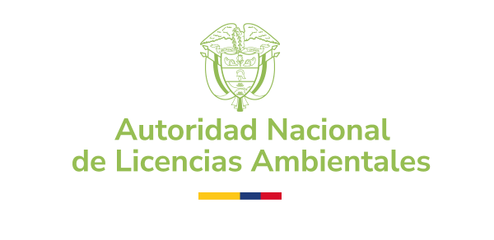 | HOJA DE RUTA GESTIÓN DEL CAMBIO
...
PLAN DE GESTIÓN DEL CAMBIO
PROYECTO

OBJETIVO
...

